Sheet1
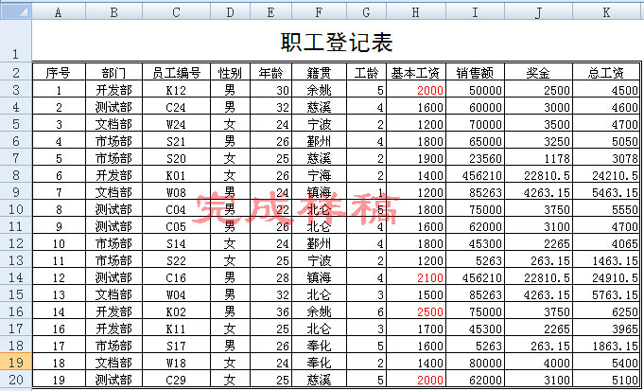
序号 | 部门 | 员工编号 | 性别 | 年龄 | 籍贯 | 工龄 | 基本工资 | 销售额 | 奖金 | 总工资
1 | 开发部 | K12 | 男 | 30 | 余姚 | 5 | 2000 | 50000
2 | 测试部 | C24 | 男 | 32 | 慈溪 | 4 | 1600 | 60000
3 | 文档部 | W24 | 女 | 24 | 宁波 | 2 | 1200 | 70000
4 | 市场部 | S21 | 男 | 26 | 鄞州 | 4 | 1800 | 65000
5 | 市场部 | S20 | 女 | 25 | 慈溪 | 2 | 1900 | 23560
6 | 开发部 | K01 | 女 | 26 | 宁海 | 2 | 1400 | 456210
7 | 文档部 | W08 | 男 | 24 | 镇海 | 1 | 1200 | 85263
8 | 测试部 | C04 | 男 | 22 | 北仑 | 5 | 1800 | 75000
9 | 测试部 | C05 | 男 | 26 | 北仑 | 4 | 1600 | 62000
10 | 市场部 | S14 | 女 | 24 | 鄞州 | 4 | 1800 | 45300
11 | 市场部 | S22 | 女 | 25 | 宁波 | 2 | 1200 | 5263
12 | 测试部 | C16 | 男 | 28 | 镇海 | 4 | 2100 | 456210
13 | 文档部 | W04 | 男 | 32 | 北仑 | 3 | 1500 | 85263
14 | 开发部 | K02 | 男 | 36 | 余姚 | 6 | 2500 | 75000
16 | 开发部 | K11 | 女 | 25 | 北仑 | 3 | 1700 | 45300
17 | 市场部 | S17 | 男 | 26 | 奉化 | 5 | 1600 | 5263
18 | 文档部 | W18 | 女 | 24 | 奉化 | 2 | 1400 | 80000
19 | 测试部 | C29 | 女 | 25 | 慈溪 | 5 | 2000 | 62000

操作要求
(1)在第1行前插入1个空行，输入标题文字“职工登记表”，再对A1：K1区域的单元格合并居中。(2')
(2)将标题文字设为黑体18磅，其他文字设为宋体10磅。(2')
(3)使用条件格式功能，将所有基本工资>=2000的数字颜色设为红色。(2')
(4)用公式计算出所有员工的“奖金”，奖金=销售额*0.05。(3')
(5)用公式计算出所有员工的总工资，总工资=基本工资+奖金。(3')
(6)将表格的外边框设为“双实线”，内边框为“单实线”。(2')

